상품제안서
풀칼라 대형 장마우스패드 70x30cm | 상품코드: S41727

 |  |  |  |  |  |  | 02-713-8555 | www.synergygift.co.kr
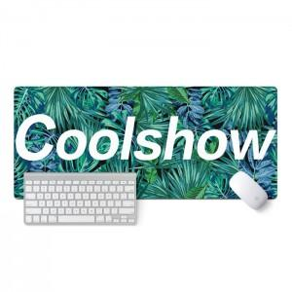 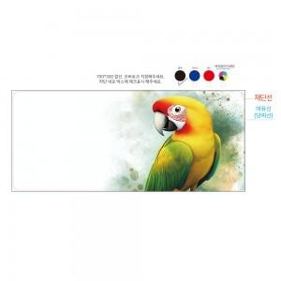

【상세/제작정보】 | <p><span style="font-size: 12pt;">오바르크 색상 : 백색(배경인쇄형), 검정,빨강,파랑</span></p><p><span style="font-size: 12pt;">**종이케이스는 동봉해서 발송합니다.</span>&nbsp;</p><p>&nbsp;</p>

【인쇄/포장옵션】 | 컬러전사 / 고급반투명포장

【공급단가】 | 수량 | 100~ | 300~ | 500~ | 1,000~ | 3,000~
*VAT별도 | 3mm | 5,720원 | 5,380원 | 5,190원 | 4,740원 | 4,490원
 | 4mm | 6,760원 | 6,400원 | 6,190원 | 5,700원 | 5,400원
 | 5mm | 7,800원 | 7,420원 | 7,190원 | 6,660원 | 6,330원

【상품 URL】 | https://www.synergygift.co.kr:443/src/goods_detail.php?gdno=41727

